상품제안서
송학나전볼펜+송학나전한지가죽여권지갑 | 상품코드: S31878

 |  |  |  |  |  |  | 02-713-8555 | www.synergygift.co.kr
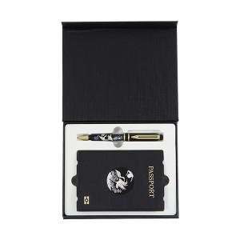

【상세/제작정보】

【인쇄/포장옵션】 | 레이저, 불박 / 포장지포장

【공급단가】 | 수량 | 10~ | 50~ | 100~ | 200~ | 300~
*VAT별도 | 단가 | 48,600원 | 45,590원 | 44,130원 | 43,550원 | 42,970원

【상품 URL】 | https://www.synergygift.co.kr:443/src/goods_detail.php?gdno=31878

